Planilha1
Atividade Simples (5)

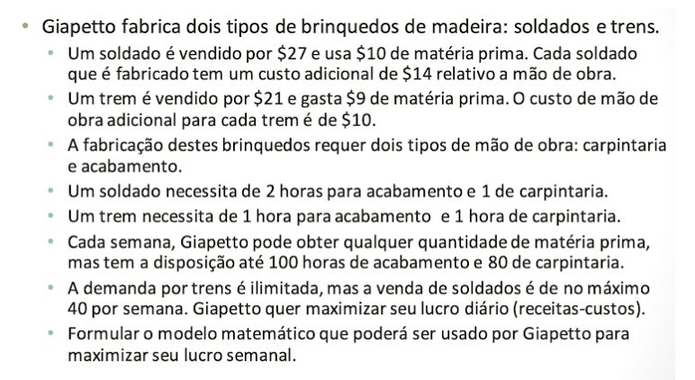
Variáveis de Decisão
 |  |  |  |  | MAXLUCRO = 3X1 + 2X2 + 0F1 + 0F2
X1 = Quantidade de unidades do produto Soldado |  |  |  |  |  |  |  |  | Sinal | Folgas
X2 = Quantidade de unidades do produto Trem |  |  |  |  | 1X1 + 1X2 + F1 <= 80 |  | Carpintaria |  | <= | Positiva
 |  |  |  |  | 2X1 + 1X2 + F2 <= 100 |  | Acabamento |  | >= | Negativa
 |  |  |  |  |  |  |  |  | Igual | Não tem
Função Objetivo

MAXLUCRO = 3X1 + 2X2

S.A |  | Recursos Técnicos

1X1 + 1X2 <= 80 |  | Carpintaria
2X1 + 1X2 <= 100 |  | Acabamento
X1,X2>=0 |  | Não Negatividade

Quadro
Base | X1 | X2 | F1 | F2 | B
F1 | 1 | 1 | 1 | 0 | 80 | 1X1 + 1X2 + F1 <= 80 |  | Carpintaria
F2 | 2 | 1 | 0 | 1 | 100 | 2X1 + 1X2 + F2 <= 100 |  | Acabamento
LUCRO | -3 | -2 | 0 | 0 | 0 | MAXLUCRO = 3X1 + 2X2 + 0F1 + 0F2

Solução Básica Inicial |  | Variáveis Básicas |  | Variáveis Não Básicas
 |  | F1=80 |  | X1=0
 |  | F2=100 |  | X2=0
 |  | LUCRO=0

Interação 1 | Entra: X1 |  | Sai: F2 | B | X1 | Resultado | Base
 |  |  |  | 80 | 1 | 80 | F1
 |  |  |  | 100 | 2 | 50 | F2

Base | X1 | X2 | F1 | F2 | B
F1 | 0 | 0.5 | 1 | -0.5 | 30
X1 | 1 | 0.5 | 0 | 0.5 | 50
LUCRO | 0 | -0.5 | 0 | 1.5 | 150

Variáveis Básicas |  | Variáveis Não Básicas
F1=30 |  | F2=0
X1=50 |  | X2=0
LUCRO=150

Interação 2 | Entra na Base: X2 |  | Sai da Base: F1 | B | X2 | Resultado | Base
 |  |  |  | 30 | 0.5 | 60 | F1
 |  |  |  | 50 | 0.5 | 100 | X1

Base | X1 | X2 | F1 | F2 | B
X1 | -1 | 0 | 1 | -1 | -20
X2 | 2 | 1 | 0 | 1 | 100
LUCRO | 1 | 0 | 0 | 2 | 200

Variáveis Básicas |  | Variáveis Não Básicas
X1=-20 |  | F1=0
X2=100 |  | F2=0 |  |  |  | F1 - Carpintaria
LUCRO=200 |  |  |  |  |  | F2 - Acabamento

Interpretação Econômica dos Resultados

X1 = -20 indica a produção/venda de 0 unidades do produto Soldado |  |  |  |  | F1 = 0 | Indica a sobra de 0 horas e o uso de 80 horas de carpintaria
X2 = 100 indica a produção/venda de 100 unidades do produto Trem |  |  |  |  | F2 = 0 | Indica a sobra de 0 horas e o uso de 100 horas de acabamento

LUCRO = 200 indica um lucro de R$200,00

Análise de Sensibilidade
 |  |  |  |  |  |  |  |  |  | Cálculo de Variações das Restrições
Variável | Tipo de Variável | Valor Inicial | Valor Final | Básica (Sim/Não) | Recurso Escasso | Sobra Recurso | Uso Recurso | Preço Sombra | Custo Reduzido | Aumentar o parâmetro | Reduzir o Parâmetro | Máximo | Mínimo
X1 | Decisão | 0 | -20 | Sim | - | - | - | - | 0 | - | - | - | -
X2 | Decisão | 0 | 100 | Sim | - | - | - | - | 0 | - | - | - | -
F1 | Folga | 80 | 0 | Não | Sim | 0 | 80 | 0 | - | INF | 20 | INF | 60
F2 | Folga | 100 | 0 | Não | Sim | 0 | 100 | 2 | - | 100 | 0 | 200 | 0
LUCRO | Função Objetivo | 0 | 200 | Sim | - | - | - | - | - | - | - | - | -

F1 (Mão-de-obra) | -20 | 1 | -20 | Reduzir |  | F2 (Materiais) | -20 | -1 | 20.00000000 | Aumentar
 | 100 | 0 | #DIV/0! | INF |  |  | 100 | 1 | 100 | Aumentar

